المؤشرات الكلية

سوق العراق للاوراق المالية
جلسة الاحد 2026/4/12 |  |  |  | تقرير أسعار الأسهم المتداولة لسوق العراق للأوراق المالية
الجلسة (61)
الاسهم المتداولة المدرجة و OTC |  |  | 785,538,912 |  |  | قيمة الأسهم المتداولة المدرجة و OTC |  | 823,743,784 |  |  | صفقات الشركات المدرجة وOTC | 1093
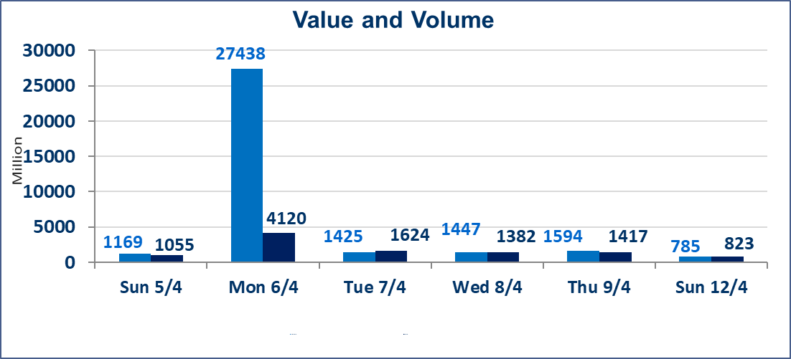
المؤشر60 ISX اليوم | 979.50 |  | نقطة |  |  | المؤشر15 ISX اليوم | 1266.92 | نقطة
المؤشر 60 ISX السابق | 988.43 |  | نقطة |  |  | المؤشر 15 ISX السابق | 1272.22 | نقطة
نسبة التغير | -0.90 |  | % |  |  | نسبة التغير | -0.42 | %
عدد النقاط | -8.93 |  | نقطة |  |  | عدد النقاط | -5.30 | نقطة

الشركات المدرجة | 104 | OTC | 14 | 118 |  | الشركات غير المتداولة المدرجة | 38 | OTC | 13 | 51
الشركات المتداولة | 54 | OTC | 1 | 55 |  | الشركات المرتفعة |  |  | 12
شركات الهيئة العامة |  |  |  | 3 |  | الشركات المنخفضة |  |  | 15
الموقوفة بقرار من هيأة الأوراق المالية |  |  |  | 9
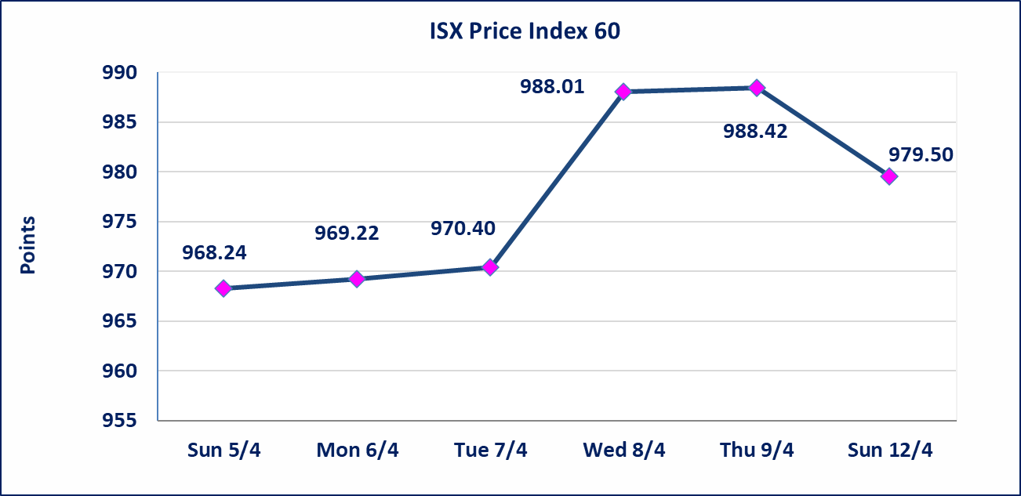
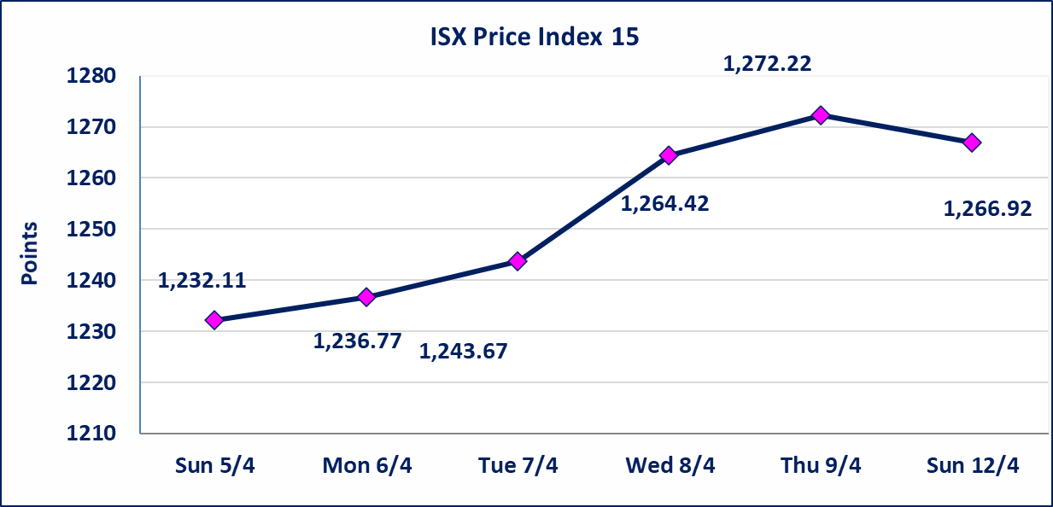

سندات انجاز الاصدارية الاولى | ايقاف التداول على سندات انجاز الاصدارية الاولى فئة (1,000,000) دينار إعتباراً من جلسة الاحد 2025/4/12 لقرب استحقاق الفائدة النصف السنوية . وسيتم اعادة التداول اعتبارا من جلسة 2026/4/16
سندات انجاز الاصدارية الثالثة | ايقاف التداول على سندات انجاز الاصدارية الاولى فئة (1,000,000،500,000) دينار إعتباراً من جلسة الخميس 2025/4/9 لقرب استحقاق الفائدة النصف السنوية . وسيتم اعادة التداول اعتبارا من جلسة 2026/4/15
سندات اعمار الاصدارية الاولى | ايقاف التداول على سندات اعمار الاصدارية الاولى فئة (1,000,000) دينار إعتباراً من جلسة الاثنين 2025/4/6 لقرب استحقاق الفائدة النصف السنوية . وتم اعادة التداول اعتبارا من جلسة 2026/4/12
سندات انجاز الاصدارية الاولى | ايقاف التداول على سندات انجاز الاصدارية الاولى فئة (500000) دينار إعتباراً من جلسة الاحد 2025/4/5 لكون تاريخ الاطفاء السند 2026/4/15.
الحد الأعلى والادنى للتغير في السعر | نسبة التغير في كافة المنصات (5%) إرتفاعاً وإنخفاضاً من سعر الاغلاق السابق.
Web site : www.isx-iq.net E-mail : info-isx@isx-iq.net |  |  |  |  | 07834000034 - 07711211522 : ص . ب :3607 العلوية الهاتف |  |  |  |  |  | بغداد /الكرادة/ قرب المسرح الوطني /مجاور مصرف الخليج التجاري

نسبة التغير
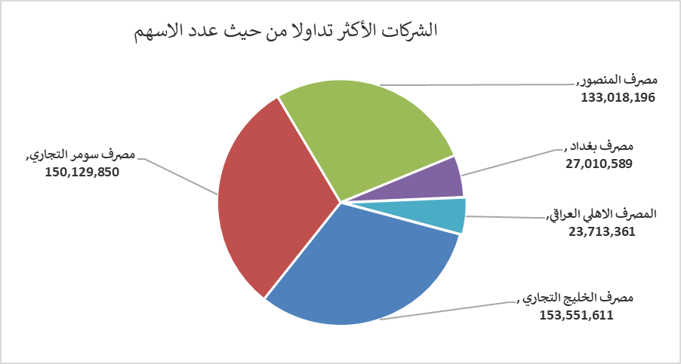
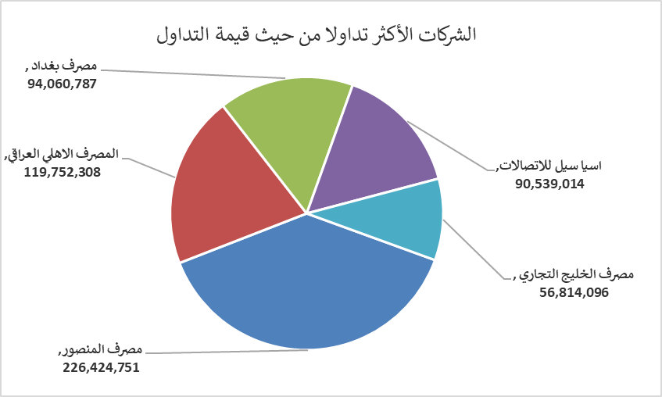
الشركات الأكثر ارتفاعاً وانخفاضاً

نسبة التغير لاسعار الاغلاق الاكثر ارتفاعاً |  |  |  | نسبة التغير لاسعار الاغلاق الاكثر انخفاضاً
اسم الشركة | اغلاق | التغير(%) | الاسهم المتداولة | اسم الشركة | اغلاق | التغير (%) | الاسهم المتداولة
العراقية للاعمال الهندسية | 5.770 | 4.91 | 10,000 | مصرف الشرق الأوسط | 0.080 | -11.11 | 12,066,268
بابل للانتاج الحيواني والنباتي | 7.990 | 4.44 | 370,959 | الوطنية لصناعات الاثاث المنزلي | 0.910 | -4.21 | 600,000
الخاتم للاتصالات | 3.690 | 2.22 | 449,768 | مصرف اشور الدولي | 0.240 | -4.00 | 12,020,118
سد الموصل السياحية | 13.800 | 1.40 | 15,775 | الحمراء للتامين | 5.340 | -3.09 | 930
الأمين للتأمين | 0.910 | 1.11 | 55,000 | بغداد العراق للنقل العام | 23.100 | -2.53 | 183,000

الشركات الاكثر نشاطا حسب الاسهم المتداولة (حجم التداول) |  |  |  | الشركات الاكثر نشاطا حسب القيمة المتداولة
اسم الشركة | اغلاق | التغير(%) | الاسهم المتداولة | اسم الشركة | اغلاق | التغير (%) | القيمة المتداولة
مصرف الخليج التجاري | 0.370 | 0.00 | 153,551,611 | مصرف المنصور | 1.710 | -1.72 | 226,424,751
مصرف سومر التجاري | 0.200 | 0.00 | 150,129,850 | المصرف الاهلي العراقي | 5.100 | 0.39 | 119,752,308
مصرف المنصور | 1.710 | -1.72 | 133,018,196 | مصرف بغداد | 3.480 | -1.42 | 94,060,787
مصرف بغداد | 3.480 | -1.42 | 27,010,589 | اسيا سيل للاتصالات | 15.780 | -0.50 | 90,539,014
المصرف الاهلي العراقي | 5.100 | 0.39 | 23,713,361 | مصرف الخليج التجاري | 0.370 | 0.00 | 56,814,096

